상품제안서
스위스와그너 유러피안머니클립+필라그라베명함지갑B+프레스티지볼펜 3종세트 | 상품코드: F14230

 |  |  |  |  |  |  | 02-412-0044 | www.easy1.co.kr
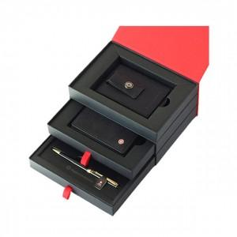

【상세/제작정보】 | 슬림한 타입의 유러피안 머니클립 베이직한 디자인 명함지갑 금도금으로 마무리하여 고급스러운 볼펜

【인쇄/포장옵션】 | 레이저, 불박 / 포장지포장

【공급단가】 | 수량 | 20~ | 50~ | 100~ | 500~ | 1,000~
*VAT별도 | 단가 | 40,500원 | 39,000원 | 37,500원 | 36,000원 | 35,100원

【상품 URL】 | https://dev.easy1.co.kr:443/src/goods_detail.php?gdno=14230

